상품제안서
정관장 에브리타임 롱기스트 10ml x 10포 | 상품코드: F30181

 |  |  |  |  |  |  | 02-412-0044 | www.easy1.co.kr
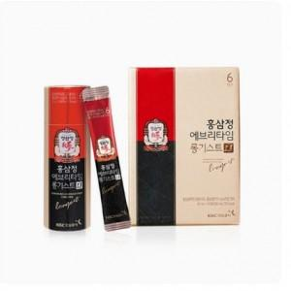

【상세/제작정보】

【인쇄/포장옵션】 | / 포장불가능

【공급단가】 | 수량 | 50~ | 100~ | 500~ | 1,000~ | 2,000~
*VAT별도 | 단가 | 30,000원 | 29,500원 | 28,750원 | 28,250원 | 27,500원

【상품 URL】 | http://www.easy1.co.kr/src/goods_detail.php?gdno=30181

